Oppgave 12
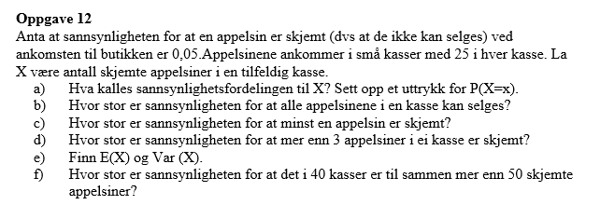
X- antall skjemte appelsiner
a) Sannsynlighetsfordeling til X er binomisk fordeling. |  |  | X~Bin(25; 0,05)

b) P(X=0)= | 0.277
Svar: sannsynligheten for at alle apelsinene i en kasse kan selges er ca.27,7%.

c) P(X≥1)= 1-P(X=0)= |  | 0.723
Svar: sannsynligheten for at minst en appelsin er skjemt er ca.72,3%.

d) P(X>3)=1-P(X≤3)= |  | 0.034
Svar: sannsynligheten for at mer enn 3 appelsiner i ei kasse er skjemt er ca.3,4%

e) µ=E(X)=np og Var(X)=np(1−p)
µ=E(X)= | 1 | appelsin
Var(X)= | 1 | appelsin

f) La Y være antall skjemte appelsiner i 40 kasser.
Y~Bin(25*40, 0,05)
Y~Bin(1000, 0,05)
P(Y>50)=1−P(Y≤50)= |  | 0.462
Svar: sannsynligheten for at det er mer enn 50 skjemte appelsiner i 40 kasser er ca.46,2%.

